กำหนดการ
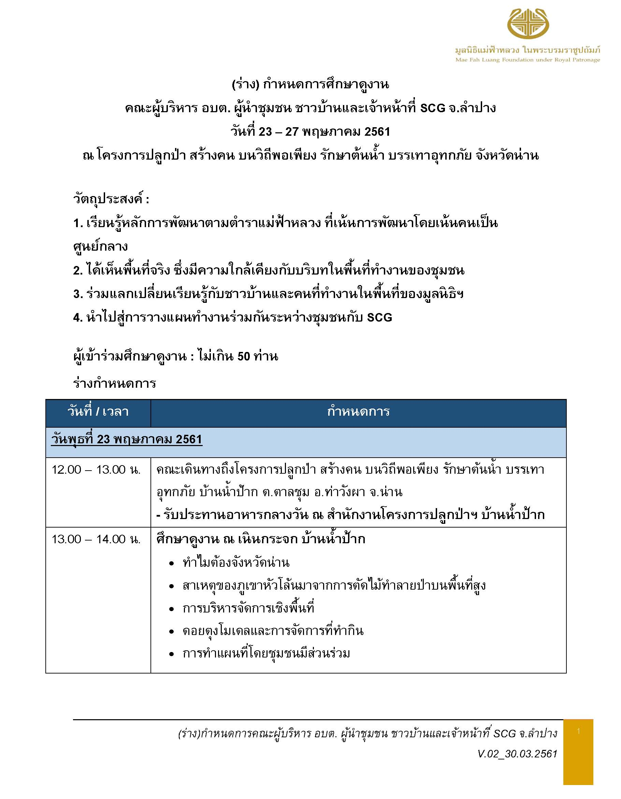
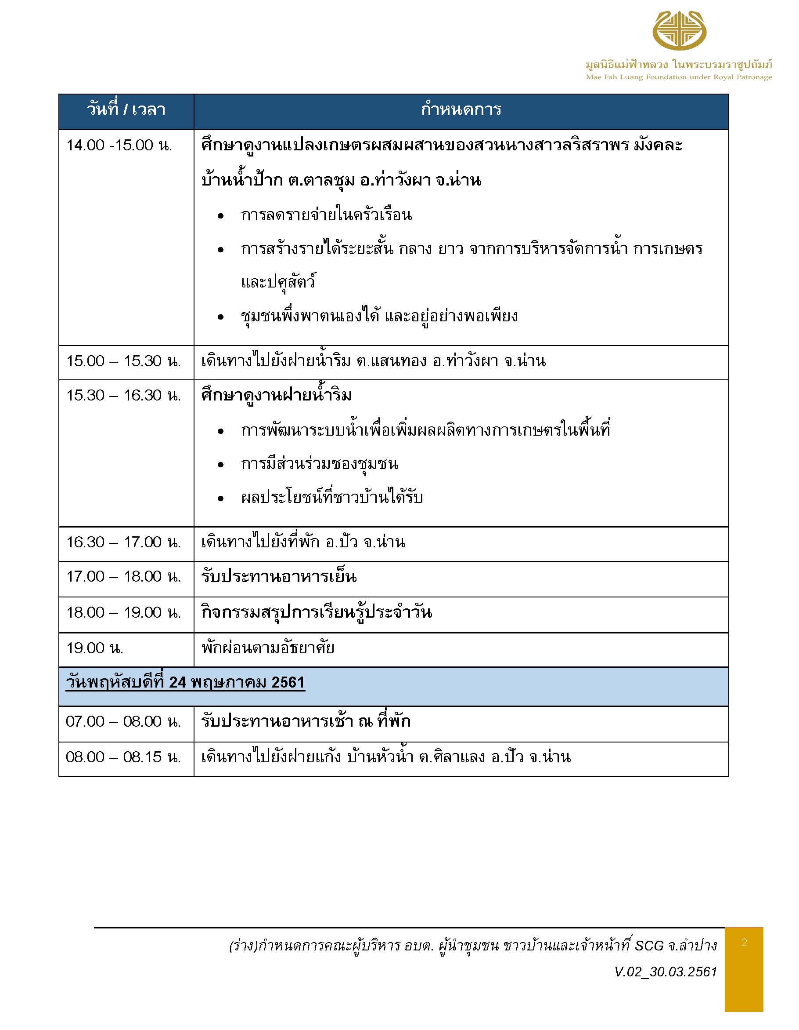
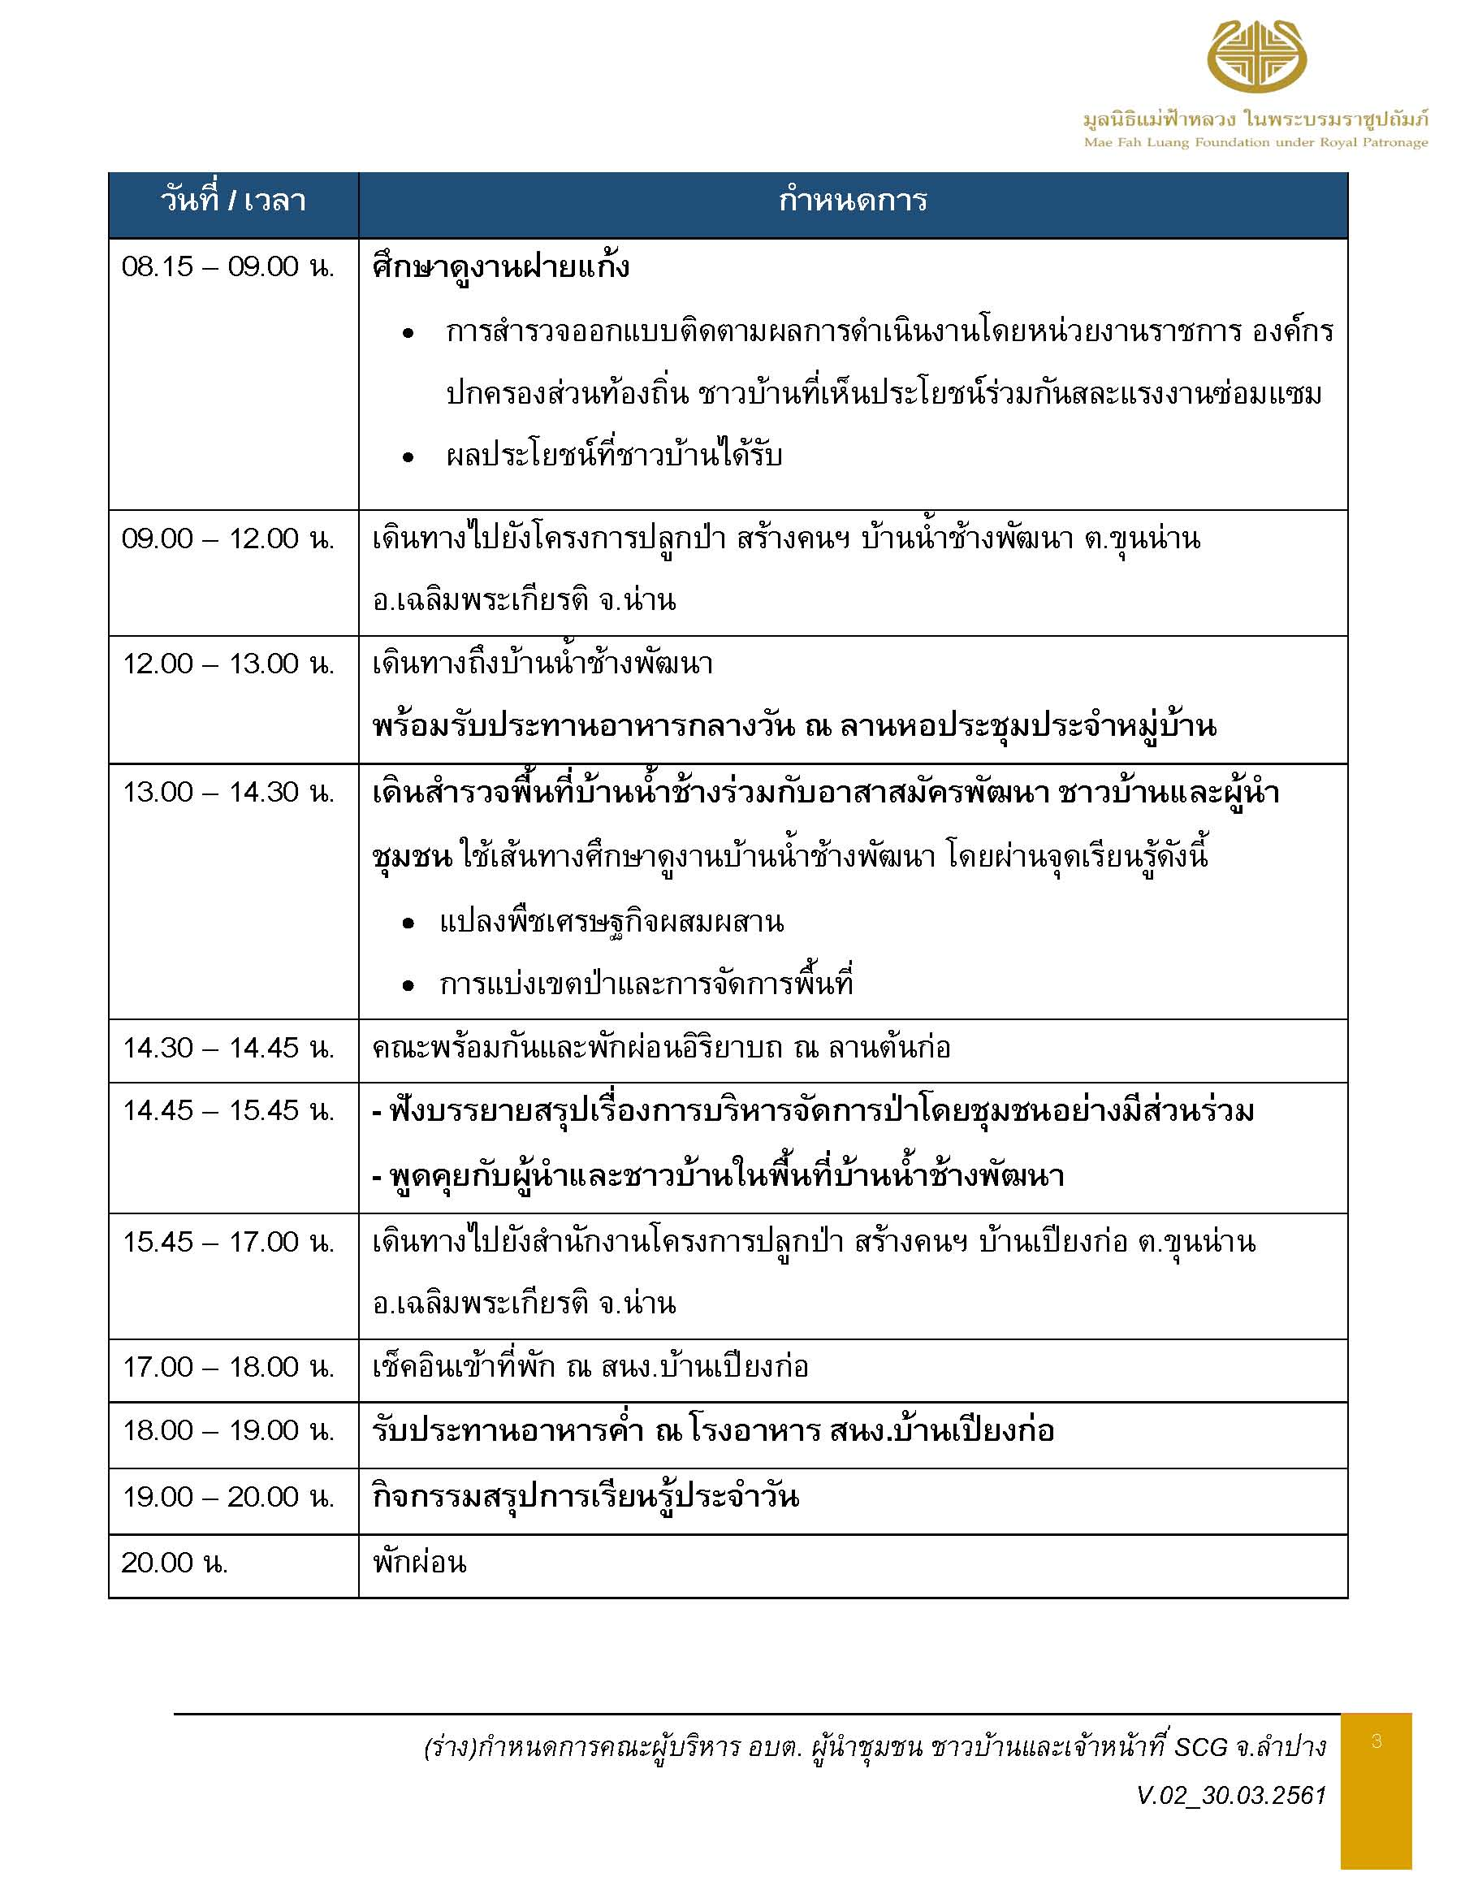
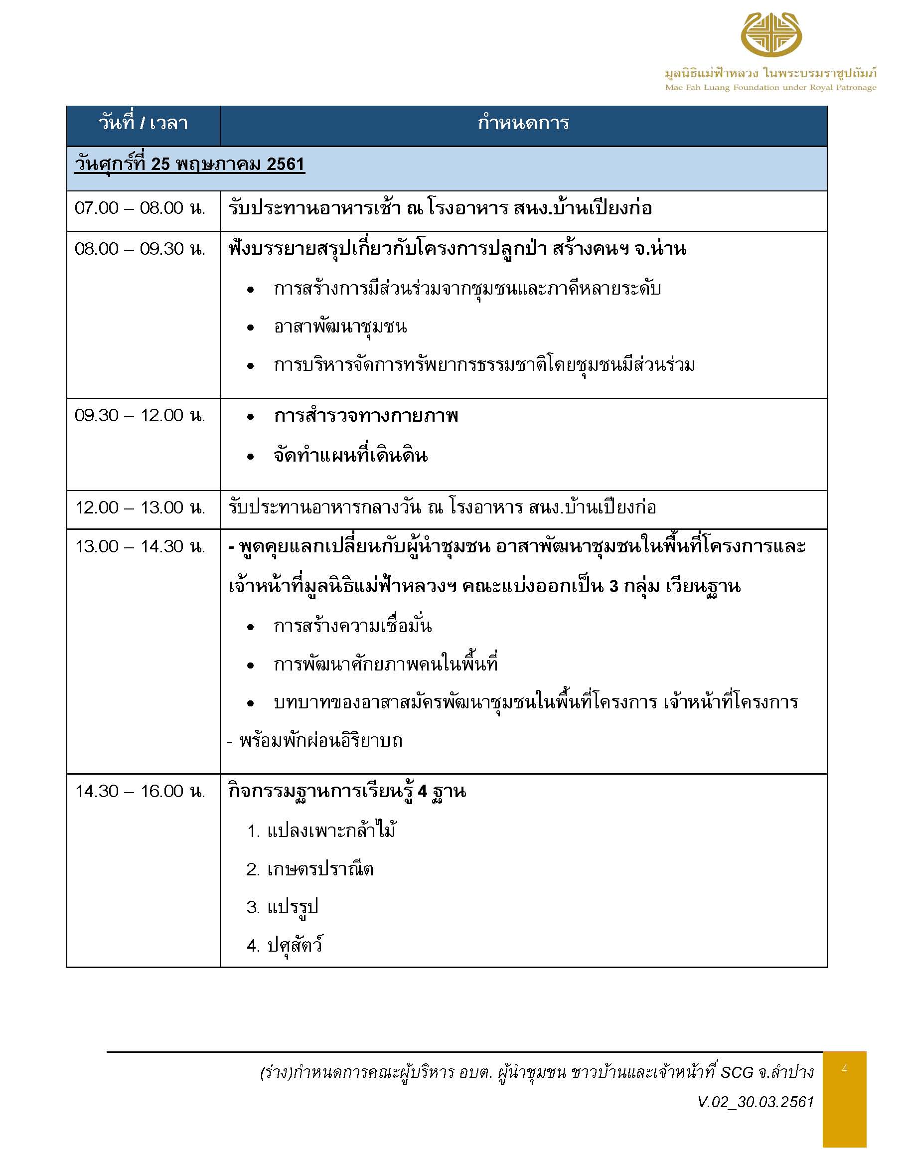
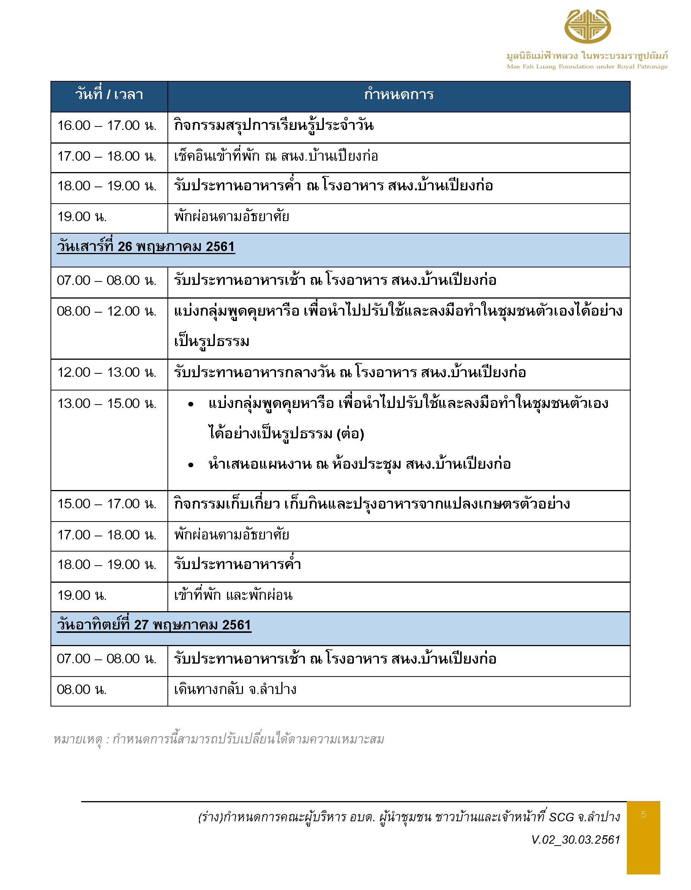

บ้านหลังใหญ่

บ้านกิ่วจันทร์
ผังที่พัก ณ สำนักงานโครงการปลูกป่าสร้างคนฯ บ้านเปียงก่อ ตำบลขุนน่าน ตำบลเฉลิมพระเกียรติ จังหวัดน่าน
 | ลำดับ | รายชื่อ | ตำแหน่ง
 | 1 | น.ส.นิรชา ดีมาก | นักพัฒนาชุมชนชำนาญการ | ย้ายมาจากบ้านห้วยกานต์
 | 2 | น.ส.นัทธนันท์ หน่อคำ | ผู้ช่วยเจ้าพนักงานธุรการ
 | 3 | น.ส.พรกนก ลาภเกิด | ผู้ช่วยบันทึกข้อมูล
 | 4 | นางอำไพ ใจชื่นบาน | ผู้ช่วยบันทึกข้อมูล


บ้านน้ำรี
 | ลำดับ | รายชื่อ | ตำแหน่ง
 | 1 | นางเย็น ตั้งเชิง | สมาชิกสภา อบต. หมู่ที่ 2
 | 2 | นางวินัชยา สิงห์โต | สมาชิกสภา อบต. หมู่ที่ 3
 | 3 | นางกัญญา เกิดผล | สมาชิกสภา อบต. หมู่ที่ 4
 | 4 | นางบุญก้ำ วงค์สิงห์ | กลุ่มแม่บ้าน


บ้านเปียงก่อ
 | ลำดับ | รายชื่อ | ตำแหน่ง
 | 1 | นายไสว ลาภเกิด | นายก อบต.เมืองมาย
 | 2 | ว่าที่ ร.ต.อรุณศักดิ์ ปัญญายืน | ปลัด อบต.เมืองมาย
 | 3 | นายปัน วงศ์สิงห์ | กำนันตำบลเมืองมาย
 | 4 | นายสมบัติ อ่อนหวาน | ผู้ใหญ่บ้านไผ่แพะ หมู่ที่ 5
 | 5 | นายต่อมแก้ว ดวงตั้ง | อปพร.ตำบลเมืองมาย
 | 6 | นายสมบูรณ์ อำพาง | พนักงานขับรถยนต์


บ้านน้ำช้าง
 | ลำดับ | รายชื่อ | ตำแหน่ง
 | 1 | คุณสุทธิเลิศ วีระไพบูลย์ | ผู้จัดการนวัตกรรมสังคม | เปลี่ยนจากบ้านบวกหญ้าเป็นบ้านน้ำช้าง
 | 2 | นายบวร วรรณศรี | ผู้จัดการชุมชนสัมพันธ์และอนุรักษ์ธรรมชาติ
 | 3 | นายวรรณชัย ก๋าจารี | พนักงานชุมชนสัมพันธ์และอนุรักษ์ธรรมชาติ
 | 4 | นายธีรวัตร แขกจันทึก | พนักงานชุมชนสัมพันธ์และอนุรักษ์ธรรมชาติ
 | 5 | นายธนะกรณ์ อินทิยศ | พนักงานชุมชนสัมพันธ์และอนุรักษ์ธรรมชาติ


บ้านห้วยกานต์
 | ลำดับ | รายชื่อ | ตำแหน่ง
 | 1 | นายศรีทน ดีมาก | ปราชญ์ชาวบ้าน หมู่ที่ 4 | ย้ายมาจากบ้านกิ่วจันทร์
 | 2 | นายเสรี สิงโต | ปราชญ์ชาวบ้าน หมู่ที่ 6
 | 3 | นายทวี บุญยืน | ปราชญ์ชาวบ้าน หมู่ที่ 5
 | 4 | นายคล้าย วงค์ษา | ปราชญ์ชาวบ้าน หมู่ที่ 5
 | 5 | นายทวีศักดิ์ หมอยา | ประธาน อปพร.

หมายเหตุ : บ้านพักมีห้องน้ำในตัว

บ้านริมน้ำ
ผังที่พัก ณ สำนักงานโครงการปลูกป่าสร้างคนฯ บ้านเปียงก่อ ตำบลขุนน่าน ตำบลเฉลิมพระเกียรติ จังหวัดน่าน


บ้านประดู่
 | ลำดับ | รายชื่อ | ตำแหน่ง
 | 1 | นายมานพ ศรีใจ | ผู้ช่วยผู้ใหญ่บ้าน หมู่ที่ 2
 | 2 | นายวรวุฒิ ยนวงศ์ | ผู้ช่วยผู้ใหญ่บ้าน หมู่ที่ 3
 | 3 | ว่าที่ ร.ท.พรรค์ ไหวคิด | ผู้ช่วยผู้ใหญ่บ้าน หมู่ที่ 5


บ้านพระเจ้าห้าพระองค์
 | ลำดับ | รายชื่อ | ตำแหน่ง
 | 1 | นายสุพิน ทำสุข | ผช.ผู้ใหญ่บ้านไผ่ทอง หมู่ที่ 6
 | 2 | นายประเย็ม เกิดผล | ผช.ผู้ใหญ่บ้านไผ่งาม ม.4
 | 3 | นายประภาส ทองสุข | ผช.ผู้ใหญ่บ้านไผ่ทอง ม.6


บ้านกาแฟ
 | ลำดับ | รายชื่อ | ตำแหน่ง
 | 1 | นายอดุลย์ ดีมาก | สมาชิกสภา อบต. หมู่ที่ 1
 | 2 | นายสมเดช บุญยืน | สมาชิกสภา อบต. หมู่ที่ 1
 | 3 | นายอยู่ กุมญาน้อย | สมาชิกสภา อบต. หมู่ที่ 2

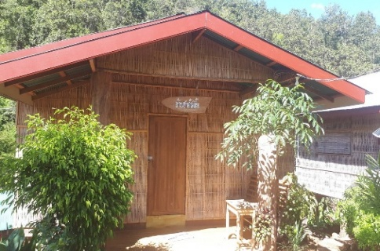
บ้านชาอัสสัม
 | ลำดับ | รายชื่อ | ตำแหน่ง
 | 1 | นายบุญธรรม บุญยืน | สมาชิกสภา อบต. หมู่ที่ 5
 | 2 | นายเกษม ลาภเกิด | สมาชิกสภา อบต. หมู่ที่ 5
 | 3 | นายสมบูรณ์ ขัดแข็งแรง | สมาชิกสภา อบต. หมู่ที่ 6
 | 4 | นายกมล ขัดแข็งแรง | สมาชิกสภา อบต. หมู่ที่ 6

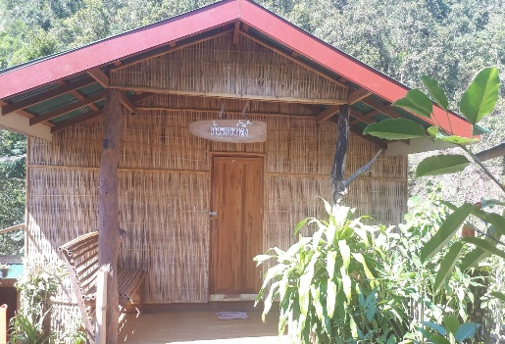
บ้านหวายน้ำผึ้ง
 | ลำดับ | รายชื่อ | ตำแหน่ง
 | 1 | นายอรรณพ เซมา | ผู้ช่วยงานชุมชนสัมพันธ์และอนุรักษ์ธรรมชาติ
 | 2 | นายปฐวี การเพียร | ผู้ช่วยงานชุมชนสัมพันธ์และอนุรักษ์ธรรมชาติ
 | 3 | นายนพดล ตันสุวรรณ | ผู้ช่วยงานชุมชนสัมพันธ์และอนุรักษ์ธรรมชาติ
 | 4 | นายปวีณวัช บุญเตี่ยม | ผู้ช่วยงานชุมชนสัมพันธ์และอนุรักษ์ธรรมชาติ
 | 5 | นายพิชญุฒน์ นาละออง | ผู้ช่วยงานชุมชนสัมพันธ์และอนุรักษ์ธรรมชาติ

ห้องประชุม
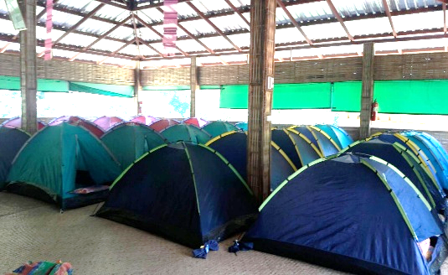
ผังที่นอนกางเต็นท์ ณ เรือนนอน โครงการปลูกป่าฯ บ้านเปียงก่อ อ.เฉลิมพระเกียรติ จ.น่าน
ที่พัก |  |  | ลักษณะ | จำนวน | หมายเหตุ
เรือนแค |  |  | เต็นท์ | 25 | ฝั่งนอน ชาย

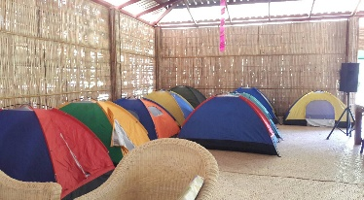

ลำดับ | รายชื่อ | ตำแหน่ง
1 | นายภูวนัย สีสด | ประธานเยาวชน หมู่ที่ 4
2 | นายวินัย บุญยืน | รองประธานเยาวชน
3 | นายอดิศักดิ์ มีครัว | ผู้ช่วยนายช่างโยธา
4 | นายรัฐวุฒิ ตั้งเชิง | พนักงานสาธารณสุข

เรือนแพงพวย
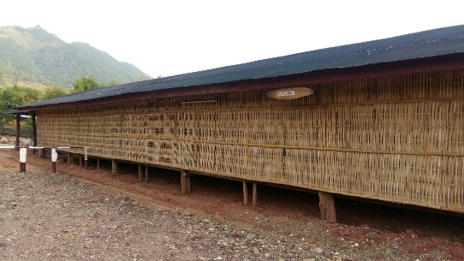
ผังที่นอนพนักงานขับรถ ณ โครงการปลูกป่าฯ บ้านเปียงก่อ อ.เฉลิมพระเกียรติ จ.น่าน
ที่พัก | ลักษณะ | จำนวน | หมายเหตุ
เรือนแพงพวย | เต็นท์ | 15 | 1. พนักงานขับรถตู้
 |  |  | 2. พนักงานขับรถตู้
 |  |  | 3. พนักงานขับรถตู้
 |  |  | 4. พนักงานขับรถตู้
 |  |  | 5. พนักงานขับรถตู้
 |  |  | 6. พนักงานขับรถกระบะ
 |  |  | 7. พนักงานขับรถดอยตุง

